DataBase

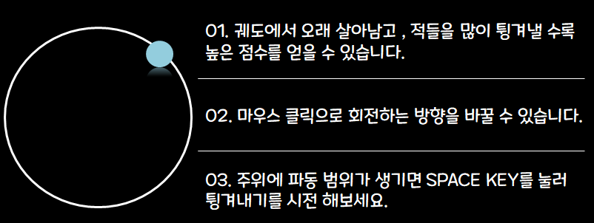
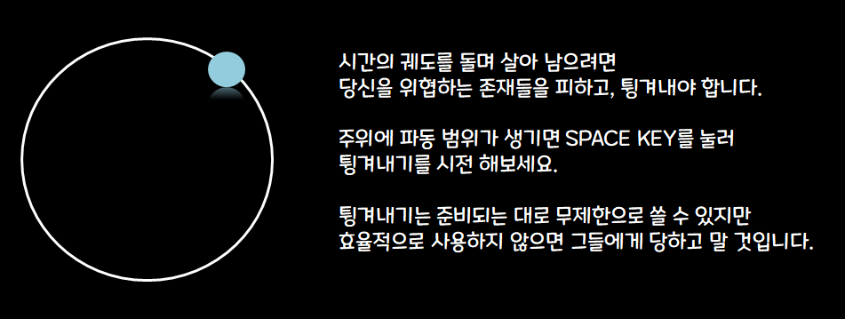
블록 정의 |  | 포맷 |  | Tutorial | Stage1 | Stage2
엑셀에서의 셀 1칸은 유니티엔진에서 1,1,0으로 정의한다

 | 셀 경계
 | 장애물
 | 구체
 | 탈출구

 |  |  |  | ∞ | 2 | 5

 |  |  | Stage3 |  | Stage4 | Stage5

 |  |  | 3

 |  | Stage6 |  | Stage7

 |  |  |  |  | 6 | 4

 |  | 3 |  | 3

